DADOS GERAIS
RELATÓRIO MENSAL DE OUVIDORIA ÓRGÃO: DEPARTAMENTO DE TRÂNSITO DO DISTRITO FEDERAL

GRÁFICO 1: Manifestações Por Tipologia (OUT)
GRÁFICO 1: Manifestações Por Tipologia (NOV)
 | NOVEMBRO
SOLICITAÇÕES | 387
RECLAMAÇÕES | 2,428
DENÚNCIAS | 5
ELOGIOS | 25
SUGESTÕES | 30
INFORMAÇÕES | 78
DEN/LICITAÇÕES
GRÁFICO 1: Manifestações Por Tipologia (DEZ)
 | DEZEMBRO
SOLICITAÇÕES | 423
RECLAMAÇÕES | 2,384
DENÚNCIAS | 6
ELOGIOS | 23
SUGESTÕES | 34
INFORMAÇÕES | 79
DEN/LICITAÇÕES

TIPOLOGIA | OUTUBRO | NOVEMBRO | DEZEMBRO
SOLICITAÇÕES | 413 | 387 | 423
RECLAMAÇÕES | 2,540 | 2,428 | 2,384
DENÚNCIAS | 3 | 5 | 6
ELOGIOS | 27 | 25 | 23
SUGESTÕES | 42 | 30 | 34
INFORMAÇÕES | 76 | 78 | 79
DEN/LICITAÇÕES | -
TOTAL | 3101 | 2953 | 2,949

ATENDIMENTO | OUTUBRO | NOVEMBRO | DEZEMBRO
GERA DEMANDA | 17 | 17 | 20
NÃO GERA DEMANDA | 64 | 67 | 76
TOTAL | 81 | 84 | 96
GRÁFICO 2: Tipo de Atendimento

MEIO DE ENTRADA | OUTUBRO | NOVEMBRO | DEZEMBRO
TELEFONE | 1,798 | 1,715 | 1,743
INTERNET | 1,224 | 1,167 | 1,149
PRESENCIAL | 72 | 66 | 47
E-MAIL
CARTA
OFÍCIO | 1 | 3
DENÚNCIA/0800
MÍDIA | 5 | 2
EVENTOS EXT | 1 |  | 3
FAX
TOTAL | 3101 | 2953 | 2,942

GRÁFICO 3: Manifestações por Meio de Entrada
 | OUTUBRO | NOVEMBRO | DEZEMBRO
TELEFONE | 1,798 | 1,715 | 1,743
INTERNET | 1,224 | 1,167 | 1,149
PRESENCIAL | 72 | 66 | 47
E-MAIL
CARTA
OFÍCIO | 1 | 3
DENÚNCIA/0800
MÍDIA | 5 | 2
EVENTOS EXT | 1 |  | 3
FAX

ÍNDICES
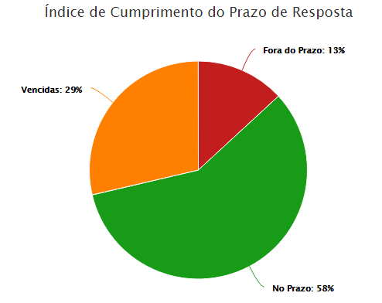
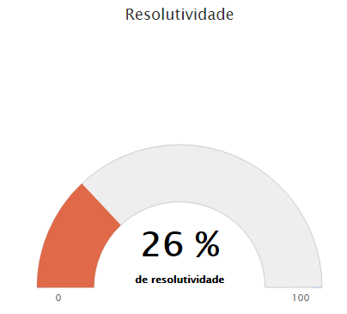
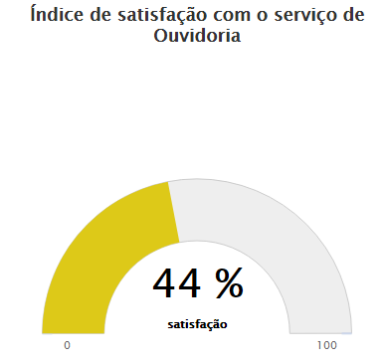
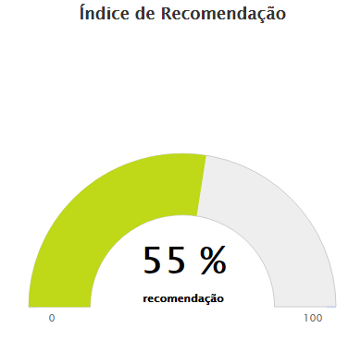
RELATÓRIO MENSAL DE OUVIDORIA ÓRGÃO: DEPARTAMENTO DE TRÂNSITO DO DISTRITO FEDERAL

OUTUBRO


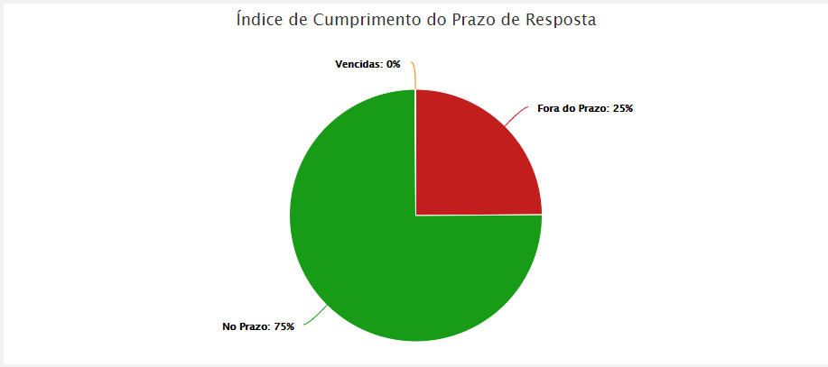

NOVEMBRO


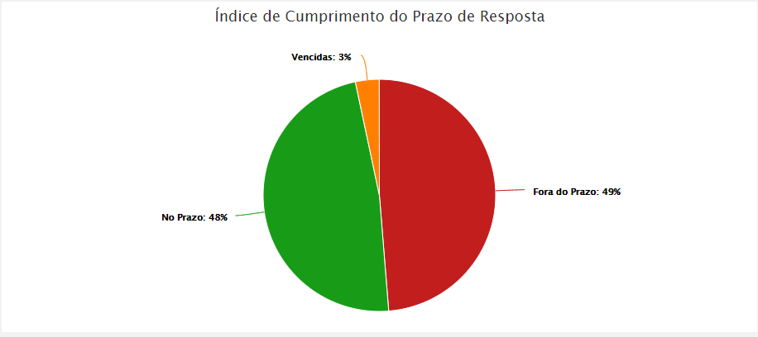

DEZEMBRO

DADOS POR TIPOLOGIA
RELATÓRIO MENSAL DE OUVIDORIA ÓRGÃO: DEPARTAMENTO DE TRÂNSITO DO DISTRITO FEDERAL

Gráfico 1: Principais Solicitações
SOLICITAÇÕES | OUTUBRO | NOVEMBRO | DEZEMBRO
Emissão CRV | 87 | 73 | 87
Quebra-molas | 44 | 43 | 60
Sinalização de Trânsito vias | 34 | 28 | 20
Renovação CNH | 28 | 39 | 39
Faixa de Pedestre | 28 | 11 | 14
Outros | 192 | 193 | 203
TOTAL | 413 | 387 | 423

RECLAMAÇÕES | OUTUBRO | NOVEMBRO | DEZEMBRO
Emissão CRLV | 644 | 384 | 426
Vistoria de Veículos | 369 | 461 | 303
Transferência de Veículo | 251 | 237 | 308 | 46
Emissão CNH | 160 | 162 | 201
Gráfico 2: Principais Reclamações
Renovação CNH | 116 | 161 | 148
Outros | 1000 | 1484 | 998
TOTAL | 2540 | 2428 | 2384

DENÚNCIAS | OUTUBRO | NOVEMBRO | DEZEMBRO
Servidor Público | 2 | 3 | 3
Conduta de Servidor do DETRAN-DF | 1 | 2 | 2
Fiscalização em área pública
Outros
TOTAL | 3 | 5 | 5

Gráfico 3: Principais Denúncias
 | OUTUBRO | NOVEMBRO | DEZEMBRO
Servidor Público | 2 | 3 | 3
Conduta de Servidor do DETRAN-DF | 1 | 2 | 2
Fiscalização em área pública
Outros
TOTAL | 3 | 5 | 5
ELOGIOS | OUTUBRO | NOVEMBRO | DEZEMBRO
Conduta de servidor do DETRAN-DF | 8 | 5 | 7
Servidor Público | 9 | 7 | 8
Serviço prestado por órgão/entidade | 2 | 7 | 3
Atendimento Central 154 | 4 | 4 | 1
Fiscalização Poluição Sonora
Outros | 4 | 2 | 4
TOTAL | 27 | 25 | 23
Gráfico 4: Principais Elogios
 | OUTUBRO | NOVEMBRO | DEZEMBRO
Conduta de servidor do DETRAN-DF | 8 | 5 | 7
Servidor Público | 9 | 7 | 8
Serviço prestado por órgão/entidade | 2 | 7 | 3
Atendimento Central 154 | 4 | 4 | 1
Fiscalização Poluição Sonora

